상품제안서
카카오 KF 러블리 미니노트+볼펜세트 | 상품코드: S40308

 |  |  |  |  |  |  | 02-713-8555 | www.synergygift.co.kr
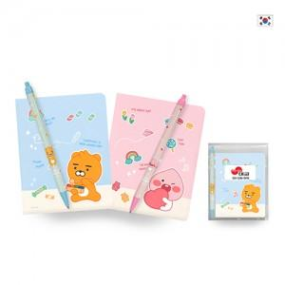

【상세/제작정보】 | <p><span style="font-size: 14pt;">※ 미니노트 캐릭터 랜덤 출고 됩니다.</span></p>

【인쇄/포장옵션】 | 실크, 라벨스티커 / OPP(비닐)

【공급단가】 | 수량 | 100~ | 300~ | 1,000~ | 3,000~ | 10,000~
*VAT별도 | 단가 | 2,660원 | 2,530원 | 2,410원 | 2,370원 | 2,290원

【상품 URL】 | https://www.synergygift.co.kr:443/src/goods_detail.php?gdno=40308

